Table 2
CHECK-LIST AUTISTA
LIVELLO CARBURANTE
 | Pieno
 | 3/4
 | 1/2
 | Meno (rifornimento)
1 | Carta carburante Q8
MATERIALE
1 | Stradario Ortelio
1 | Stradario Di Lauro
1 | Cellulare servizio
1 | Rilevatore monossido
2 | Bollettario
1 | Cavetto ricarica cellulare
1 | Radio
1 | Torcia portatile
1 | Telecomando cancello
1 | Schede pulizia/sanificaz.
2 | Scheda rest. presidi
1 | Modulo constatazione amichevole
CONTROLLI GENERALI MEZZO
 | Controllo luci: anabbaglianti, 4 frecce, luci stop, abbaglianti, luci giorno.
 | Lampeggianti
 | Sirena
 | Livello olio motore:
1 | Kit scasso con guanti di lavoro
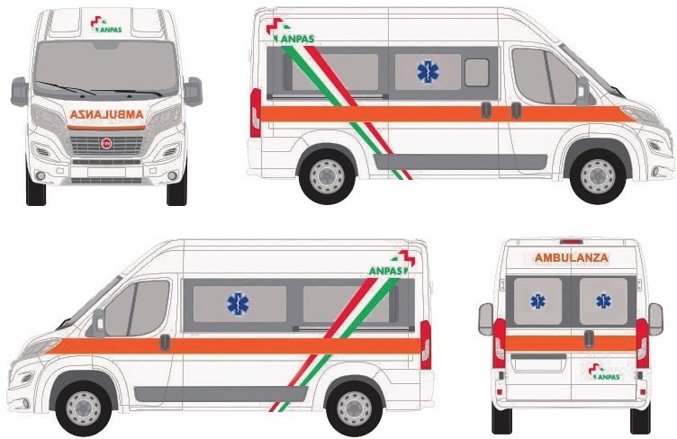 NOTE:
C.E.: Matricola e firma
AUTISTA: Matricola e firma

5 | Bustine disinfettante
2 | Rotolo cerotto
2 | Telino sterile 40x60
1 | Telino sterile 80x120
3 | Bende tubolari (varie misure)
1 | Forbice bottonuta
DAE
1 | DAE pulito
 | Assenza segnali errore
2 | Piastra adulti Scadenza: Scadenza:
1 | Piastra pediatrica Scadenza: oppure chiave riduttore
1 | Rasoio
1 | Forbici bottonute
1 | Garze

